Linux
Why
 | + Tiết kiệm chi phí, tài nguyên, tối ưu hiệu suất
 | + Bảo mật và ổn định hơn: Linux version ổn định, ít cập nhật lỗi
 | + Khả năng kiểm soát và linh hoạt: linux là mã nguồn mở, dễ tinh chỉnh
 | + Phát triển và cập nhật
 | + Tương thích đa nền tảng
 | + Cộng đồng phát triển lớn: những người chuyên môn về công nghệ

- Setting linux vmware server:
 | https://devopsedu.vn/courses/devops-for-freshers/lesson/bai-3-cai-dat-ubuntu-server/

- Connect to server:
 | bật máy ảo xong bật cmd ở ngoài máy ảo, chạy lệnh
 | ssh gpr@192.168.1.110 - ssh [user login server]@[địa chỉ ip]

- Các lệnh linux cơ bản
 | + ls: ls -l /a: show list detail thư mục a
 | + ls -t /a : show list thư mục a sắp xếp theo mới nhất
 | + ls -a /a: show list thư mục a, gồm thư mục ẩn
 | => có thể kết hợp thành: ls -lta /a: hợp 3 cái ở trên
 | + mkdir: tạo folder
 | + mkdir -p a/a1/a2: tạo lần lượt folder a, trong a có a1, trong a1 có a2
 | + touch tên file: tạo file

- Cách sử dụng vim:
 | + Cài đặt: sudo apt install vim -y (-y để tự động thiết lập, k cần hỏi )
 | + Tạo/ mở file : vi tên file
 | + Insert mode: gõ chữ i
 | + thoát insert mode: esc
 | + dd: xoá dòng ở trỏ chuột
 | + yy: copy dòng ở trỏ chuột
 | + p: dán dòng vừa copy
 | + u = Ctrl Z
 | + tìm kiếm: / + kí tự cần tìm
 | + :x : lưu file + thoát
 | + :q! : thoát k lưu file

- Thêm các lệnh linux
 | Free: xem ram: free - m
 | df: xem trống bao nhiêu disk: df -h /
 | top: giống task manager
 | hostnamectl: đổi tên server : sudo hostnamectl set-hostname ...
 | reboot: khởi động lại server sau khi đổi tên, ... : sudo reboot
 | netstat: xem thông tin, cần tool net-tools: netstat -tlpun
 |  | t: xem thông tin các kết nối tcp
 |  | l: hiển thị các cổng đang mở và lắng nghe chấp nhận kết nối
 |  | p: hiển thị tiến trình và chương trình liên quan tới mode kết nối
 |  | u: hiển thị thông tin các kết nối udp
 |  | n: hiển thị địa chỉ ip và cổng trong dạng số

 | ps: xem các tiến trình trên hệ thống: ps -ef
 | ping
 | telnet: check server có thông kết nối tới server khác: telnet 192.168.1.199 80: 80 là port, 192... là ip
 | traceroute gần như trên (kiểm tra đường truyền từ nguồn tới đích có bị chặn ở đâu không (cụ thể đường đi))
 | apt: dùng để cài, xoá( apt remove tên)

Quyền truy cập
Cần quyền sudo
Quyền người dùng
 | useradd: chỉ tạo user mới, không tạo thêm các phần con
 | adduser: tạo user mới, pass, thông tin, thư mục làm việc ....
 | su username: qua user đó
 | exit: thoát để về admin
 | vi /etc/passwd: xem thông tin các user trên vim
 | deluser username: xoá user
 | groupadd tên group: tạo group
 | delgroup tên group: xoá group
 | usermod -aG tên_group tên_user: thêm user vào group
 |  | nếu k có -G thì sẽ thêm user vào group và xoá các group trước đó của user
 | groups tên_user: kiểm tra group của user
 | deluser tên_user tên_group: xoá user khỏi group

Quyền sở hữu
 | ls -l tên_file/folder: xem chi tiết các quyền tên_user tên_group ... của file/folder
 | chown root:devops2 tên_file: đổi nhóm sở hữu từ root sang devops2
 | chown -R root:devops2 tên_file: đổi nhóm sở hữu từ root sang devops2, thêm -R để đổi hết từ cha đến con
 | chown -R vision. /projects/vision/: thay đổi cả user và group thành vision

Quyền truy cập
r: read
w: write
x: execute
 | ls -l: file thì ở đầu sẽ có -, thư mục thì ở đầu có d
 | rwxr-xr-x: 3 kí tự đầu là quyền của củ sở hữu, 3 cái ở giữa là quyền của nhóm, 3 cái cuối là cho user k phải chủ cũng như không nằm trong nhóm

u: user
g: group
o: other
 | chmod g=rwx tên_file/folder: thêm full quyền cho group sở hữu đối với file/folder
 | chmod u=rwx,g=rx,o=- tên_file/folder: thay đổi quyền cho 3 loại đối tượng

Thay đổi quyền truy cập bằng số
r=4
x=1
w=2
full quyền = 4+2+1 = 7
 | chmod 750 tên_file/folder

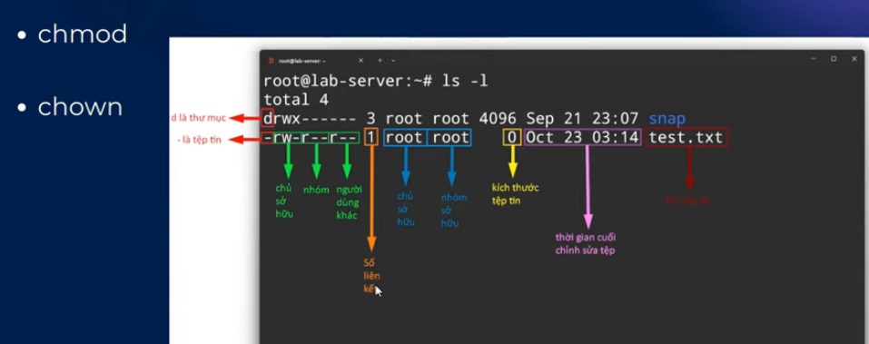

Cách triển khai dự án
 | 1. Công cụ gì
 | 2. File cấu hình ở đâu
 | 3. Làm sao để build
 | 4. Làm sao để run
 | * Lưu ý: không nên dùng user root để triển khai dự án, nếu bị chiếm quyền thì toàn bộ hệ thống cook
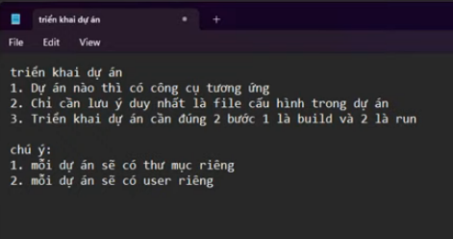

Triển khai FE
 | 1. scp todolist.zip gpr@192.168.1.110:/home/gpr | copy file dự án từ máy tới server, folder /home/gpr
 | 2. Unzip file zip của dự án: unzip tên_file ( yêu cầu cài tool unzip)
 | 3. Tạo folder chứa các dự án, move folder mới vào đó
 | 4. tạo user có tên trùng với tên dự án
 | 5. chown -R todolist:todolist /projects/todolist/ | thay đổi quyền và nhóm sở hữu của dự án todolist thành user và group là todolist
 | 6. chmod -R 750 /projects/todolist/ | Thay đổi quyền rwx cho todolist, vì người dùng khác không được tác động vào todolist mà other có quyền là sai, phải đổi về 0, 7 với 5 đúng nên để nguyên
 | 7. thực hiện install nodejs, npm, dependencies tương ứng từng dự án rồi build
 | 8. nginx
 | 9. build as a service
 | https://devopsedu.vn/courses/devops-for-freshers/lesson/bai-9-trien-khai-cac-du-an-frontend/

Triển khai BE
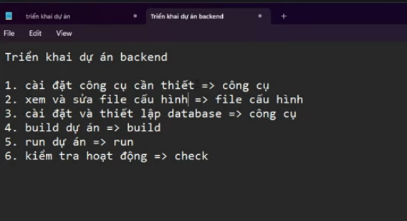

 | https://devopsedu.vn/courses/devops-for-freshers/lesson/bai-10-trien-khai-du-an-java-spring/

GIT
Setup
 | https://devopsedu.vn/courses/devops-for-freshers/lesson/bai-12-cai-dat-gitlab-server/
 | khi setup domain tự tạo, phải add host cho window, server git lab, và nếu muốn truy cập ở dev server cũng phải làm tương tự
 | sửa host: vi /etc/hosts
 | sửa url gitlab server: vi /etc/gitlab/gitlab.rb, dòng external_url
 | gitlab-ctl reconfigure: sau khi sửa xong 2 cái trên thì reconfig lại
 | để truy cập host name tự tạo ở win: sửa file hosts ở C:\Windows\System32\drivers\etc
 | xong thì bật trình duyệt gõ tên domain vừa config là ra
 | username: root
 | pass: chạy lệnh cat /etc/gitlab/initial_root_password để lấy
 | khi vào phải disable tạo mới user, phải để admin tạo ở tab setting

 | disable cả ci/cd for all project

 | Đổi pass user root vì pass init xoá sau 24h

Git workflow
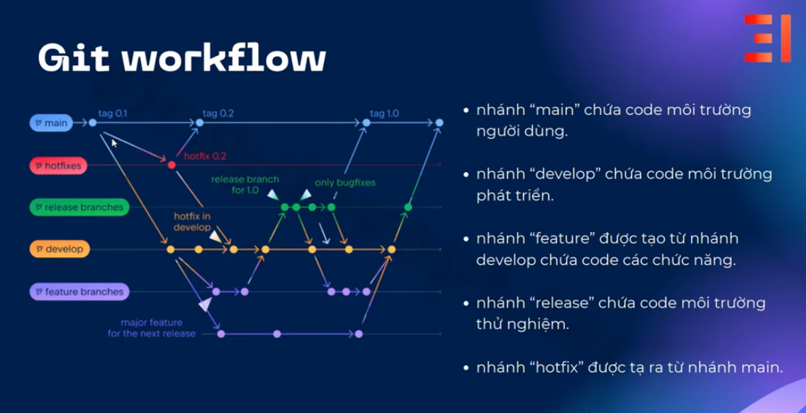

CI/CD
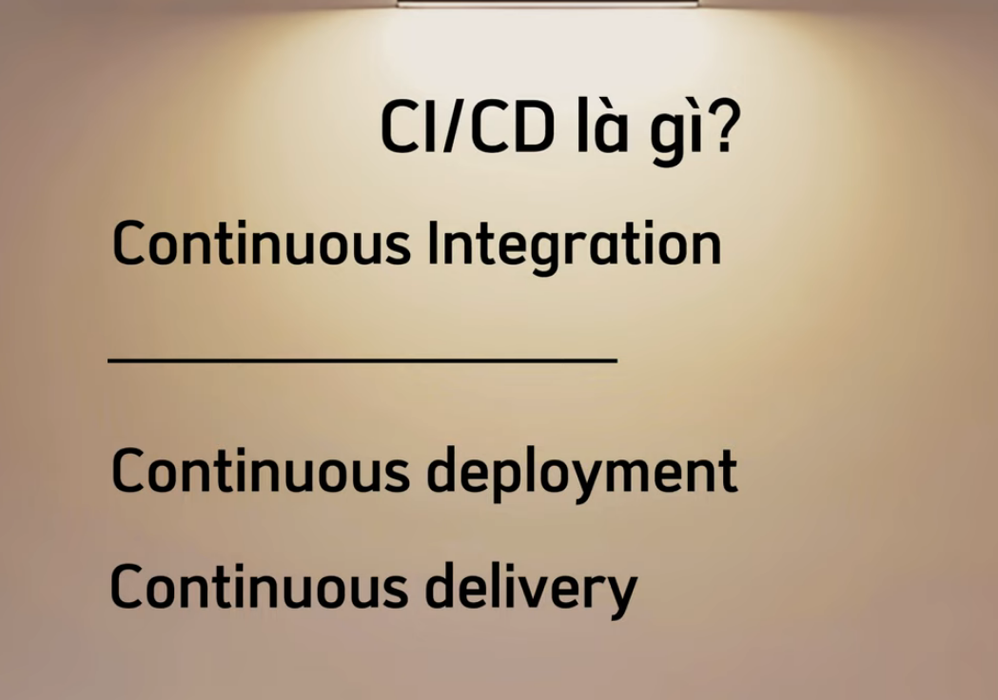

 | Continuous deployment: triển khai tự động: chỉ cần có commit mới là tự động deploy
 | Continuous delivery: triển khai bán tự động: thông qua click hoặc xác nhận => giúp control tốt hơn

CI/Continuous Deployment tự động 100%


 | cài công cụ: gitlab runner
 | viết kịch bản vào file .gitlab-ci.yml
 | 1. cài gitlab runner
 | 2. link tới project trong gitlab setting -> ci/cd -> gitlab runner, chạy cmd gitlab-runner register để đăng kí url. token
 | 3. run : nohup gitlab-runner run --working-directory /home/gitlab-runner/ --config /etc/gitlab-runner/config.toml --service gitlab-runner --user gitlab-runner 2>&1 & | run ci/cd, nohup ... 2>&1 & dùng để tracking service đang chạy, chỉ cần ls và tails để lấy log trong file nohup
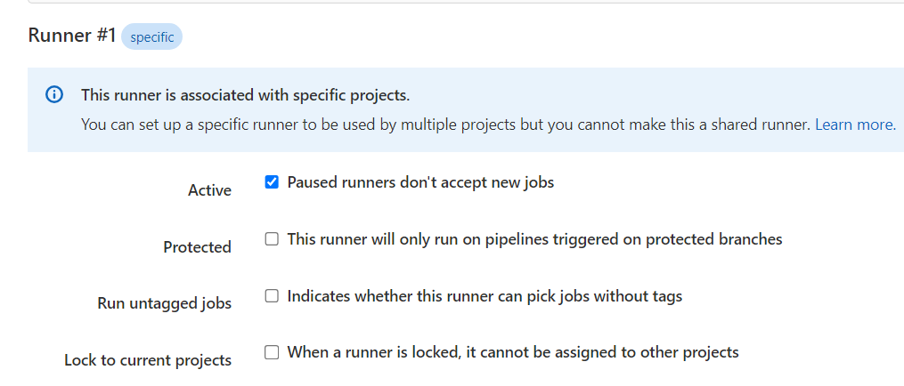

 | vào gitlab, setting runner sẽ có 1 runner đang chạy, nhấn vào cây bút để setting, bỏ check tuỳ chọn cuối cùng, mục đích để con runner này chạy cho nhiều dự án trên 1 server
 | - sudo kill -9 $(ps -ef | grep $projectname-$version.jar | grep -v grep | awk '{print $2}')
 | trong pipeline: nếu có tiến trình cùng tên chạy trước thì phải thêm kill vào stage deploy, trước lệnh run

 | https://devopsedu.vn/courses/devops-for-freshers/lesson/bai-16-gitlab-ci-continuous-deployment/

CI/Continuous Delivery bán tự động
 | Thêm tuỳ chọn manual để khởi chạy bằng tay
 | thêm các keyword theo gitlab ci variable để xác định ai sẽ là người có quyền chạy deploy

DOCKER
 | là nền tảng ảo hoá cấp container, cho phép triển khai dự án
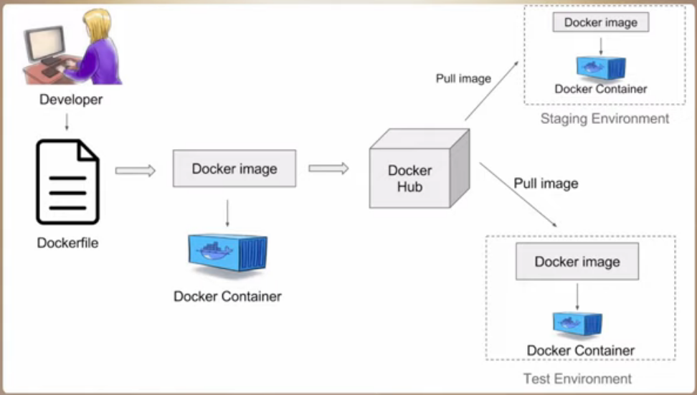

Sử dụng docker
 | Script cài: tạo file sh trên ubuntu, cấp quyền thực thi (chmod +x install-docker.sh) và chạy file sh | #!/bin/bash

 |  | sudo apt update
 |  | sudo apt install -y apt-transport-https ca-certificates curl software-properties-common
 |  | curl -fsSL https://download.docker.com/linux/ubuntu/gpg | sudo gpg --dearmor -o /usr/share/keyrings/docker-archive-keyring.gpg
 |  | echo "deb [signed-by=/usr/share/keyrings/docker-archive-keyring.gpg] https://download.docker.com/linux/ubuntu $(lsb_release -cs) stable" | sudo tee /etc/apt/sources.list.d/docker.list > /dev/null
 |  | sudo apt update
 |  | sudo apt install -y docker-ce
 |  | sudo systemctl start docker
 |  | sudo systemctl enable docker
 |  | sudo curl -L "https://github.com/docker/compose/releases/latest/download/docker-compose-$(uname -s)-$(uname -m)" -o /usr/local/bin/docker-compose
 |  | sudo chmod +x /usr/local/bin/docker-compose
 |  | docker --version
 |  | docker-compose --version

 | docker pull ...: kéo image có sẵn từ mạng(docker hub) về
 | docker run --name ... -it tên image: --name: đặt tên, -it: truy cập vào image đó
 | docker ps: xem trạng thái các container
 | docker ps -a: xem tất cả các container có trong server docker
 | docker start 3 kí tự id đầu/ name của image: khởi động container
 | docker exec -it ... bash/câu lệnh nào đó để thực thi: vào môi trường container của image ...

 | docker run --name nginx -dp 9999:80 nginx: -d: chạy dưới nền, -p: public, 9999:80: 9999 port chạy ngoài server, 80 port chạy trong container khi chạy sẽ báo not found nginx và tự tìm trên docker hub để tải về run nếu muốn xác định version thì nginx:version | Trong Docker, image và container là hai khái niệm quan trọng và có mối quan hệ chặt chẽ với nhau. Dưới đây là mô tả về mỗi khái niệm: Image: Image là một mẫu hoặc một bản ghi chỉ định cách Docker container nên hoạt động. Nó bao gồm tất cả các yếu tố cần thiết để tạo một container, bao gồm các tệp cần thiết, hệ điều hành, thư viện, biến môi trường và mã nguồn ứng dụng. Images có thể được xem như là các "lớp" hoặc "khuôn mẫu" từ đó các container được tạo ra. Mỗi image thường phản ánh một phiên bản cụ thể của một ứng dụng hoặc một phần của ứng dụng. Images thường được tạo ra từ Dockerfile, một tệp cấu hình chứa các hướng dẫn để xây dựng một image cụ thể. Container: Container là một thể hiện thực của một image. Khi bạn chạy một image, Docker tạo ra một container dựa trên image đó và bắt đầu thực thi ứng dụng trong một môi trường cô lập. Mỗi container có một không gian tệp riêng, một mạng riêng và một bộ tài nguyên hệ thống riêng biệt. Điều này cho phép chúng chạy độc lập với các container khác trên cùng một máy chủ. Container có thể được khởi động, dừng, xóa và quản lý một cách độc lập. Một image có thể tạo ra nhiều container khác nhau, mỗi container có thể chạy một phiên bản khác nhau của ứng dụng. Tóm lại, image là một bản ghi không thể sửa đổi của một môi trường chạy, trong khi container là một phiên bản thực thi của một image, nơi ứng dụng hoặc dịch vụ được triển khai và chạy.
 | docker stop ...: dừng container ...
 | docker rm ....: remove image khỏi docker
 | docker rm -f ....: remove image khỏi docker (force)
 | docker images: xem các image
 | docker rm -f $(docker ps -aq): xoá toàn bộ container đã build trên docker
 | docker rmi -f $(docker images -q): xoá tất cả image docker
 | có thể xoá bằng image id, nếu image có tag thì phải là tên:tag docker mới hiểu để xoá
 | https://devopsedu.vn/courses/devops-for-freshers/lesson/bai-19-cach-su-dung-docker/

Lệnh docker | https://devopsedu.vn/courses/devops-for-freshers/lesson/bai-20-cach-dockerize-cac-du-an/
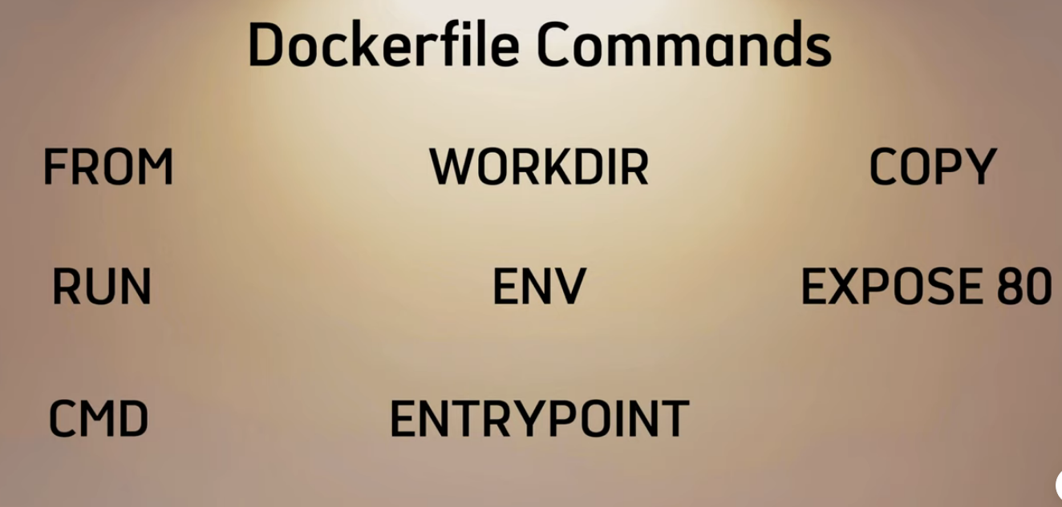

 | from: từ base nào, vd from node:20 : dựa vào base node v20 | vd: để build react thì cần nodejs
 | workdir: chỉ định thư mục làm việc cho image được kéo về | vd: workdir /app, nếu chưa có /app thì tự tạo
 | copy . . : copy source code từ server vào container workdir đã tạo
 | run ... : chạy lệnh nào đó | run pwd,...
 | env: quản lý biến môi trường
 | expose 80: định nghĩa xem ứng dụng trong container chạy ở port nào | vd: lệnh -dp 8888:80 : 8888 là port ở ngoài muốn truy cập vào, còn 80 sẽ là port của container trong docker, muốn ở ngoài truy cập vào đúng container trong docker phải map port bên trái với bên phải cho khớp
 | entrypoint .... | entrypoint java -jar ....: chạy file java đã build
 | Cách triển khai dockerfile tối ưu
 |  | 1. chạy ứng dụng bằng user khác: non root user
 |  | 2. chọn base image phù hợp, giúp tối ưu dung lượng image và hạn chế các lib không cần thiết
 |  | 3. dùng multi stage: giảm dung lượng image build ra
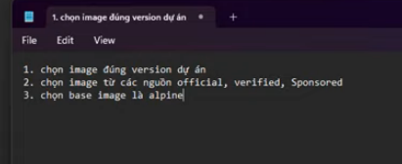

Dockerize BE
 | https://devopsedu.vn/courses/devops-for-freshers/lesson/bai-21-cach-dockerfile-du-an-backend/
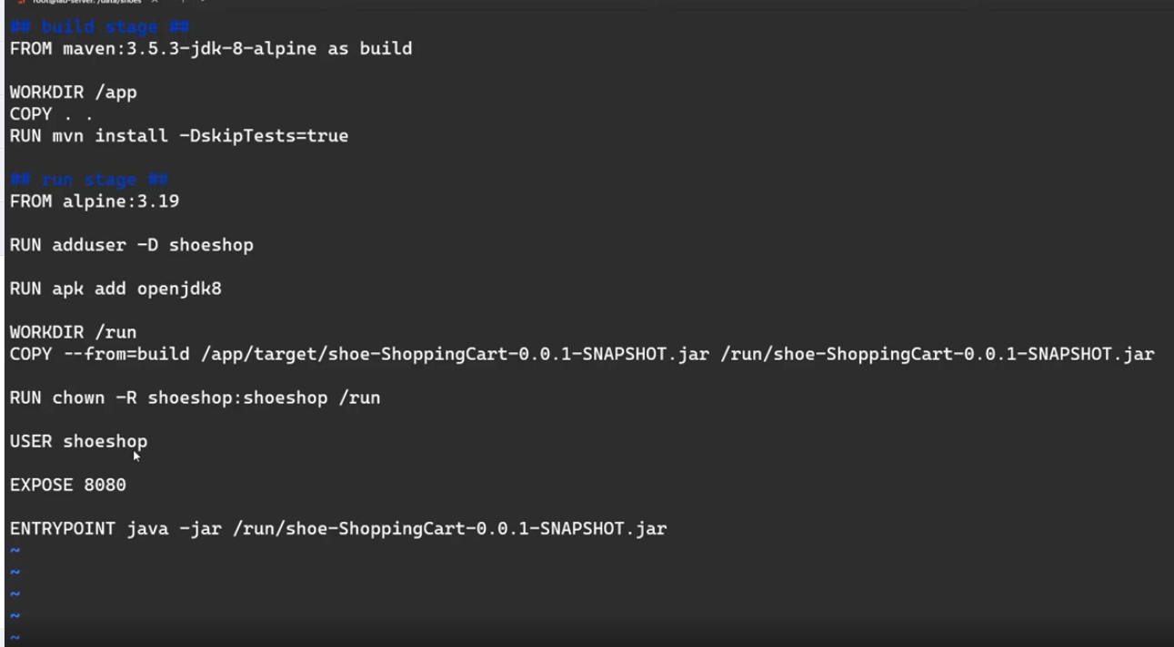

 | vi Docker: tạo file docker

 |  | From alpine:3.19: lấy img alpine để tự tải jdk build, không sợ bị lộ bảo mật
 |  | run adduser -D shoeshop: tạo user shoeshop
 |  | RUN apk add openjdk8: tải jdk8 về để vào trong alpine
 |  | USER shoeshop: switch qua user shoeshop để chạy img docker
 |  | expose 8080: cấu hình container này sẽ nghe ở port 8080
 |  | entrypoint ....: chạy lệnh run file vừa build

 | docker build -t shoeshop:v1 . | build docker file nếu chỉ có 1 file
 | docker build -t shoeshop:v3 -f Dockerfile-v3 .: build image có tên shoeshop:v3 từ file Dockerfile-v3 | -f: chỉ định file muốn build
 | docker run --name shoeshopv3 -dp 9999:8080 shoeshop:v3: run image shoeshop:v3, gán vào tên shoeshopv3, với port khi truy cập từ url là 9999
 | docker logs -f shoeshopv3 | xem log của image shoeshopv3 realtime
 | docker exec -it shoeshopv3 sh | truy cập vào container

 | Nếu dùng alpine có sẵn thì
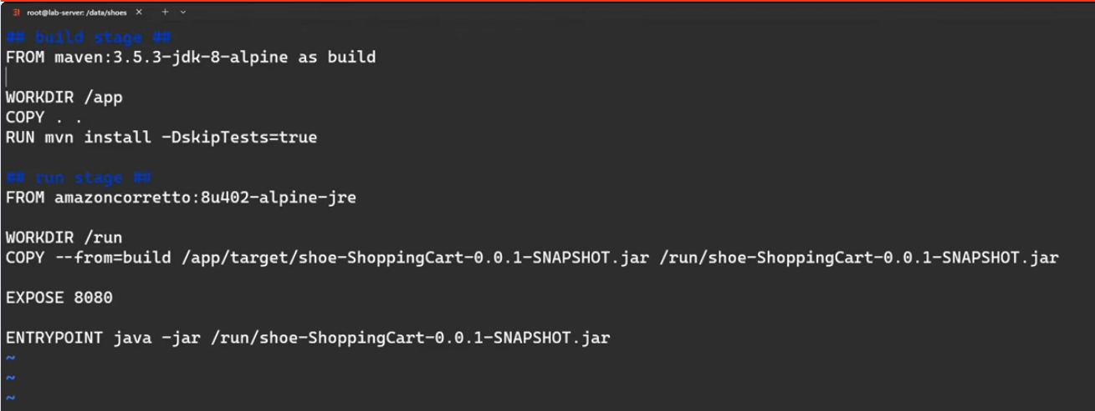

 | LƯU Ý: nếu trong project đã quy định port sẵn thì EXPOSE sẽ phải trùng với port trong project

